随车清单
国家机动车质量监督检验中心(重庆)
QR.A- Y003 |  | 原 始 记 录 |  | 共 页 第 页
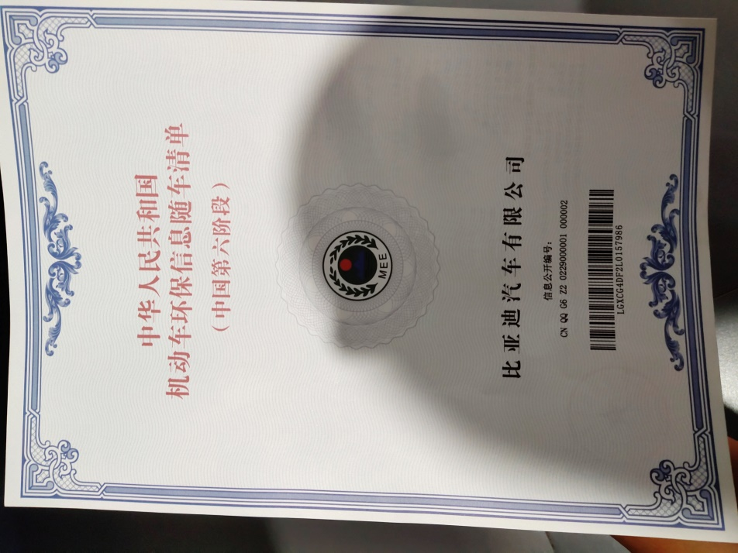

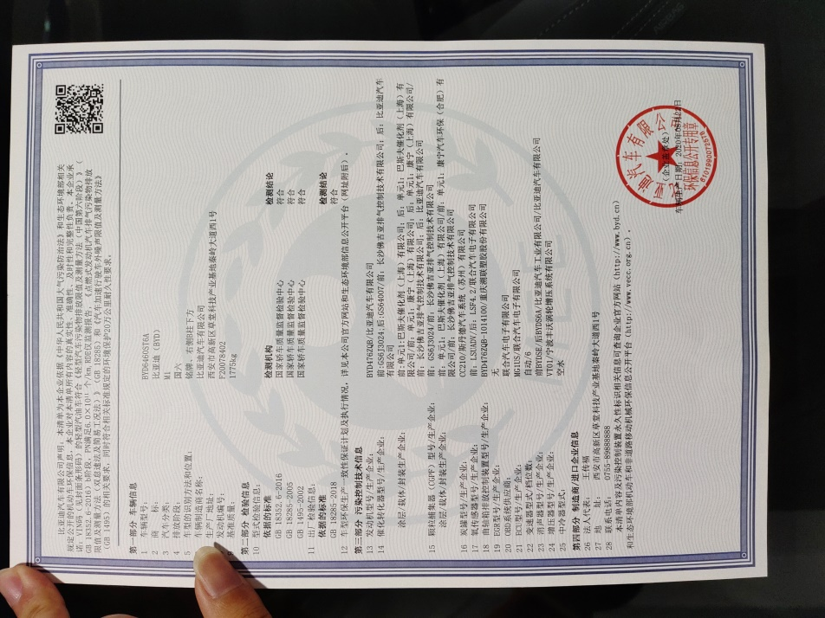

随车环保清单
 | 记录人： |  | 校核人：

